상품제안서
크리넥스 버블핸드워시+카카오양치세트+핸드타올세트 | 상품코드: F25864

 |  |  |  |  |  |  | 02-412-0044 | www.easy1.co.kr
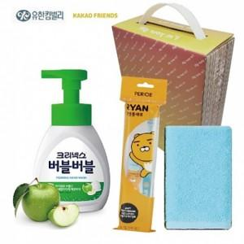

【상세/제작정보】 | 칼라스티커 제작 및 부착 (별도문의)

【인쇄/포장옵션】 | / 포장불가능

【공급단가】 | 수량 | 100~ | 300~ | 500~ | 1,000~ | 3,000~
*VAT별도 | 단가 | 8,560원 | 8,420원 | 8,220원 | 8,010원 | 7,870원

【상품 URL】 | https://dev.easy1.co.kr:443/src/goods_detail.php?gdno=25864

